Images
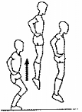
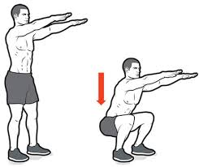
ECHAUFFEMENT
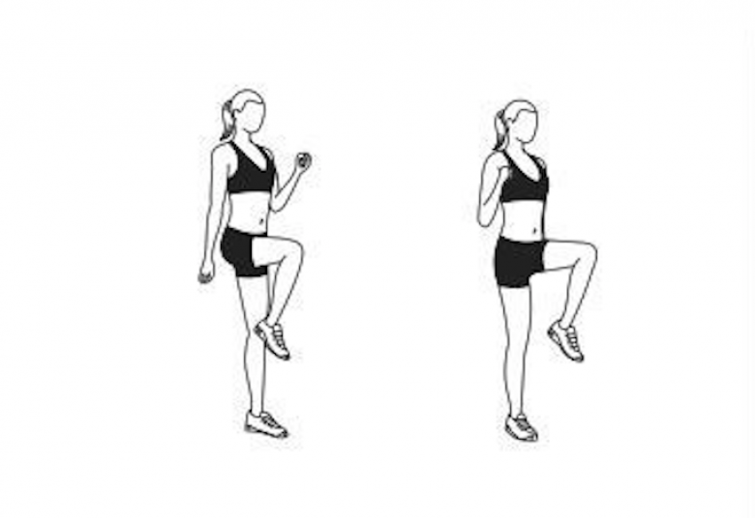
Talons-fesses | Montées de genoux

GAINAGE

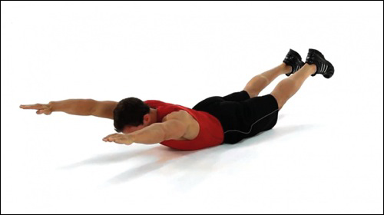
planche | côtés |  | "superman"

HAUT DU CORPS
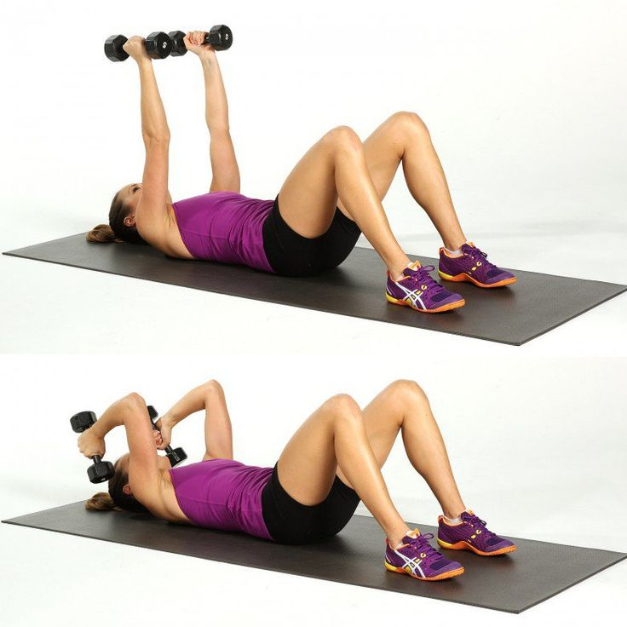
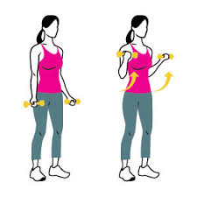
Biceps |  | Triceps | Pompes mur | Pompes à genoux | Pompes support | Pompes complètes
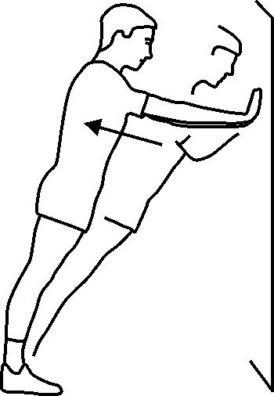
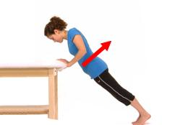
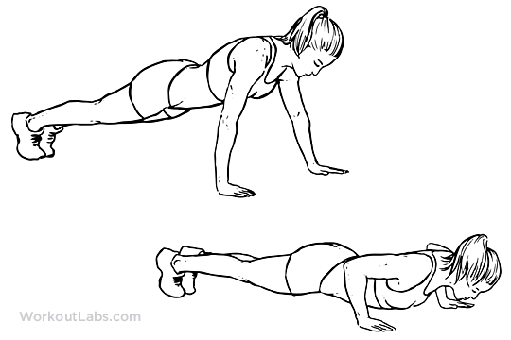
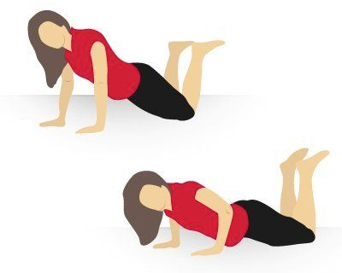

FLEXIONS / SAUTS

Flexions |  | Flexions avec saut

Graphs
 | Inactifs | Actifs | Très actifs
J1 | 30 | 60 | 220
J2 | 80 | 160 | 220
J3 | 160 | 220 | 330
J4 | 160 | 130 | 300
J5 | 150 | 150 | 315
J6 | 220 | 335 | 380
J7 | 280 | 385 | 405
J8 | 210 | 245 | 280
J9 | 260 | 225 | 382.5
J10 | 265 | 277.5 | 427.5
J11 | 300 | 445 | 472.5
J12 | 305 | 527.5 | 555
J13 | 320 | 415 | 575
J14 | 165 | 330 | 337.5
J15 | 317.5 | 375 | 430
J16 | 387.5 | 385 | 390
J17 | 617.5 | 700 | 750

